Sheet1
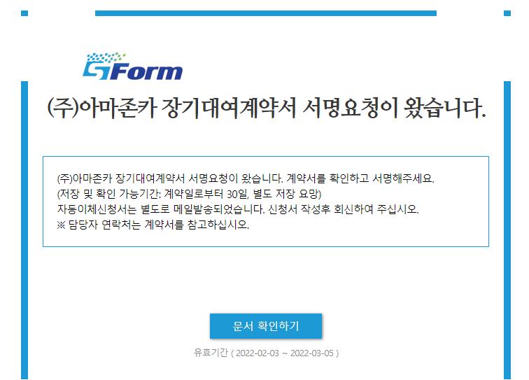
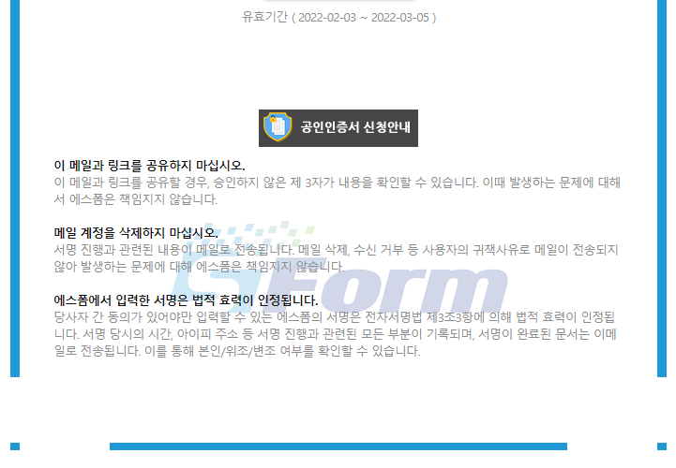
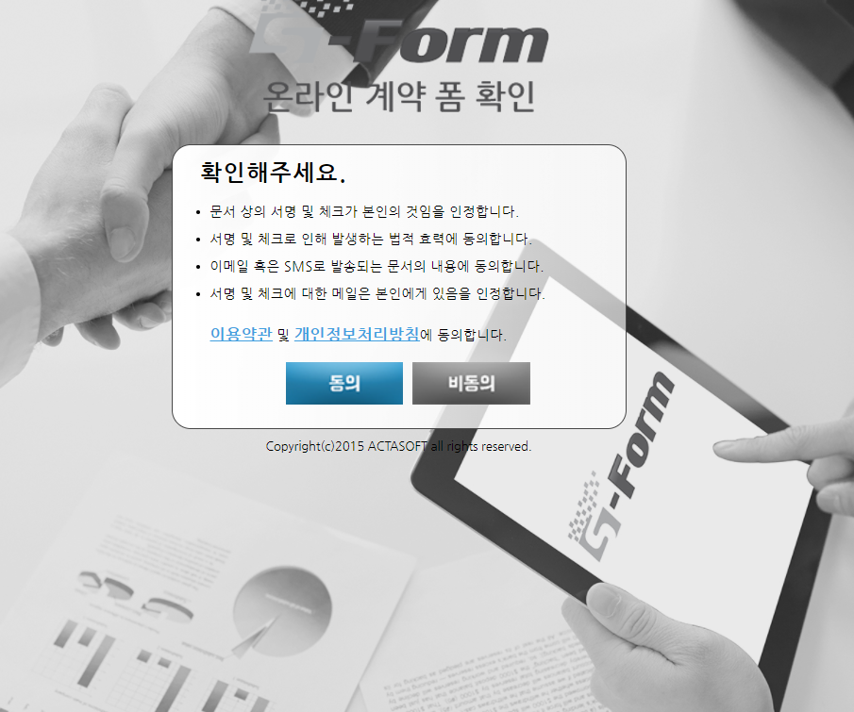
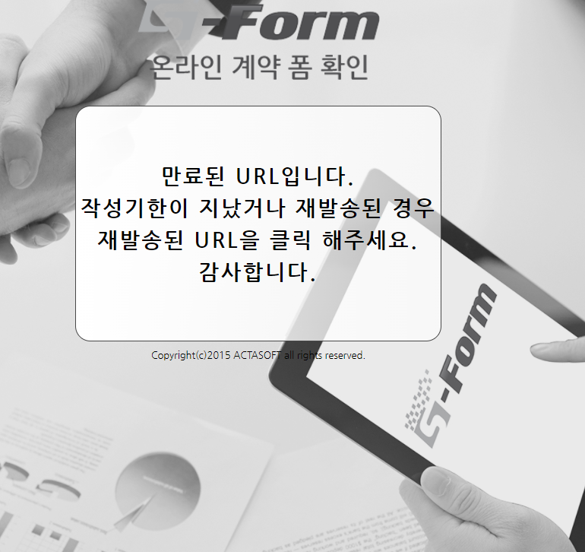
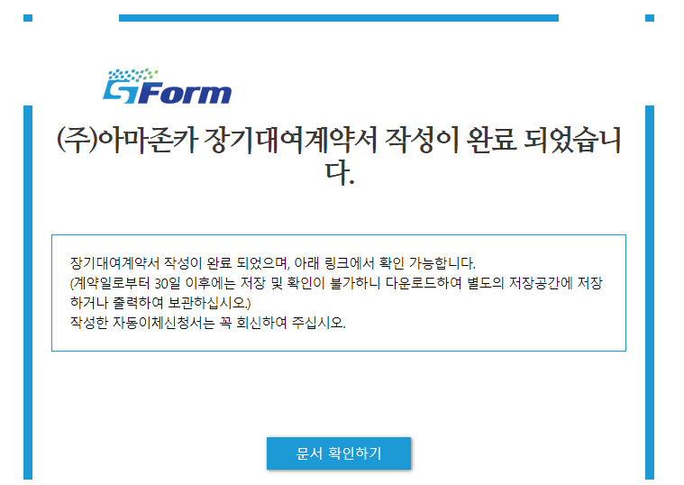
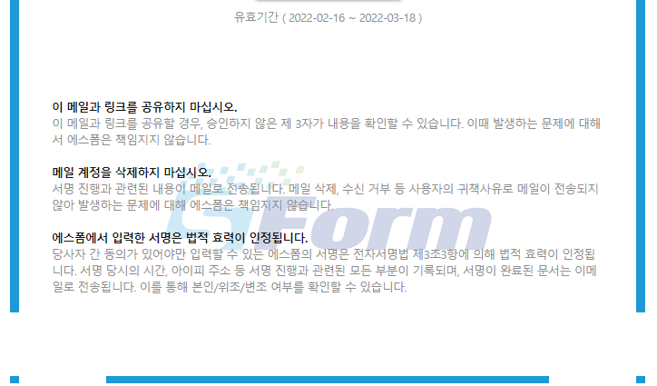
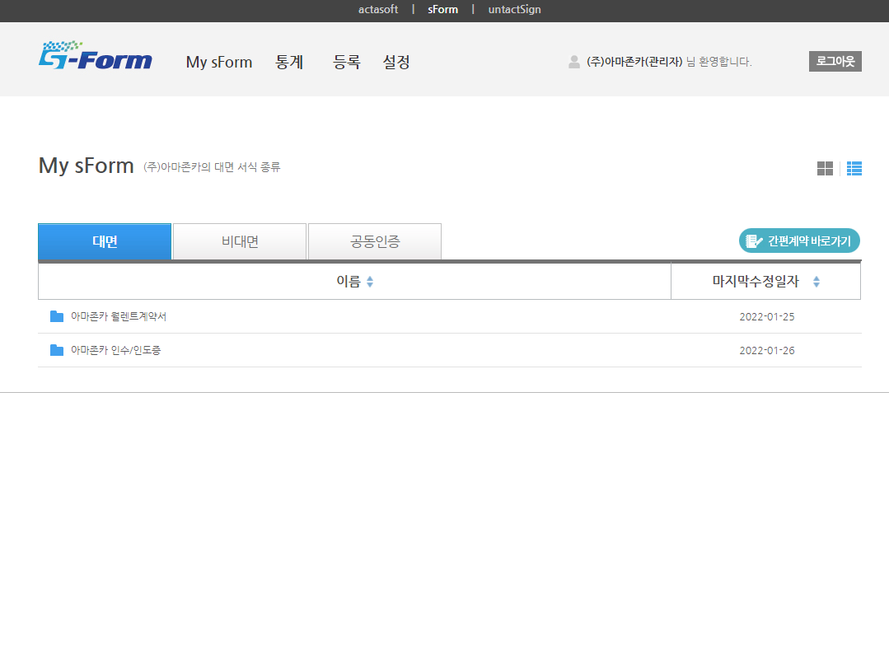

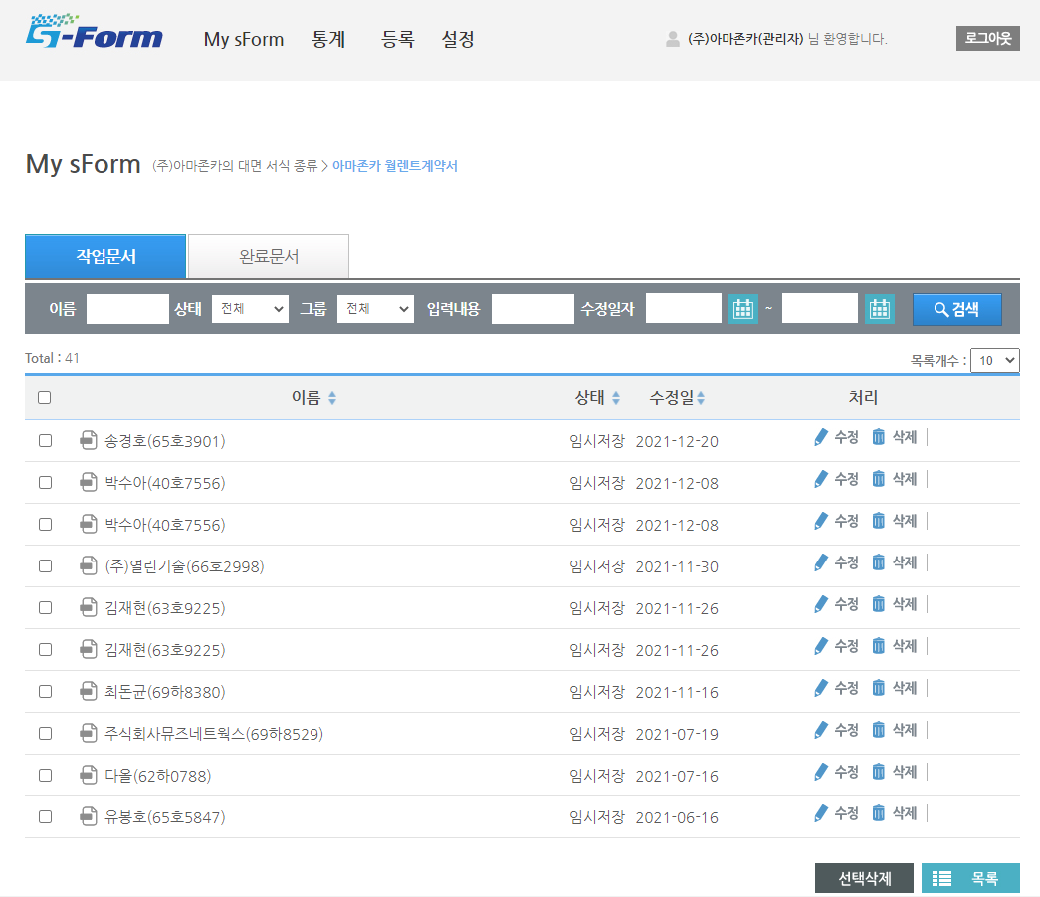

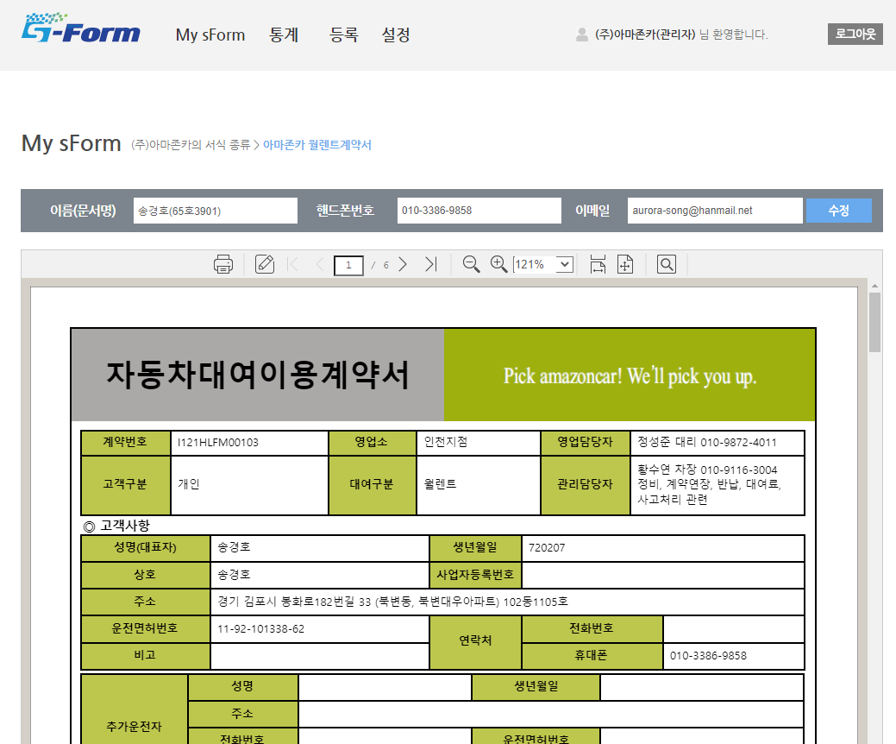

서명처리 : | 자동차대여이용계약서 뒷장 대여이용자(임차인) 서명
 | 신용카드 자동출금 이용신청서 신청인, 카드주동의란 서명
 | 개인(신용)정보 수집.이용.제공.조회 동의서 서명

입력값 : | 신용카드 자동출금 이용신청서 - 신청인 정보 입력 중 카드정보

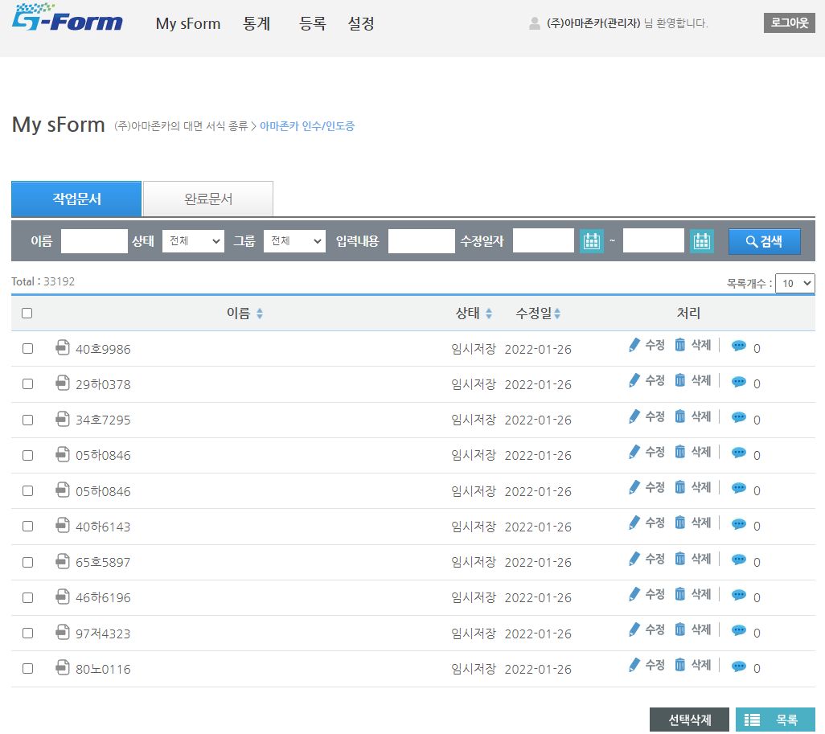

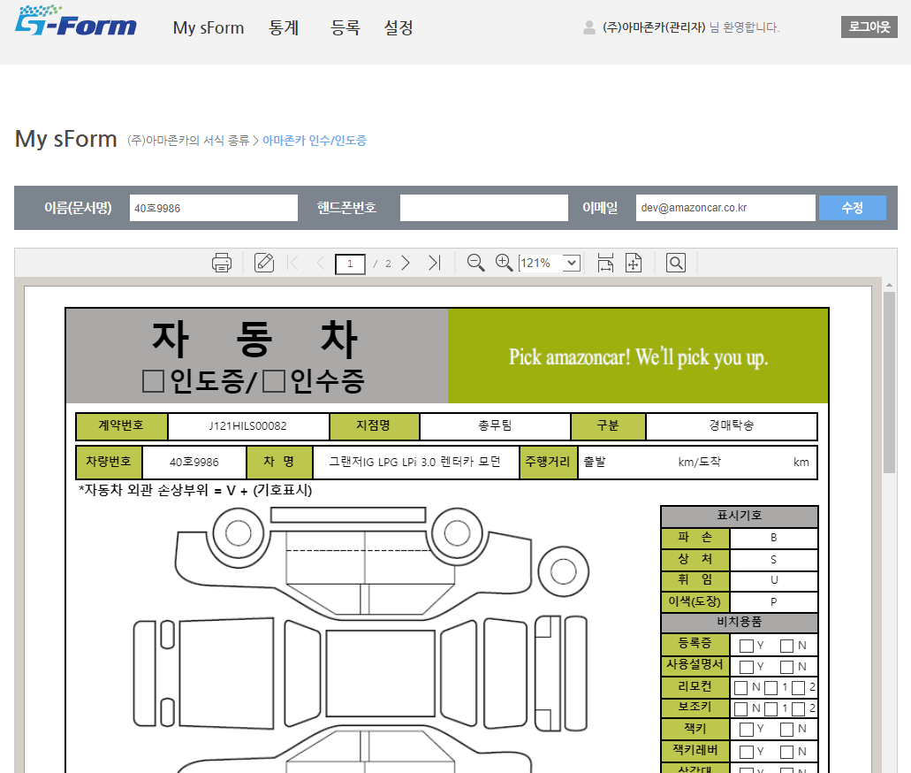

서명처리 : | 자동차 인도증/인수증 인수/인도 고객명 서명
 | 사진촬영 - 특이점 있거나 촬영이 필요한 경우
 | 채권 양도 통지서 및 위임장 양도인 서명 - 사고대차 회수시에만 나옴

입력값 : | 자동차 인도증/인수증 비치용품,연료,귀중품고지,안경보관함~기타정비사항,인도/인수 고객명/연락처/계약자와의 관계, 인도인수 일시

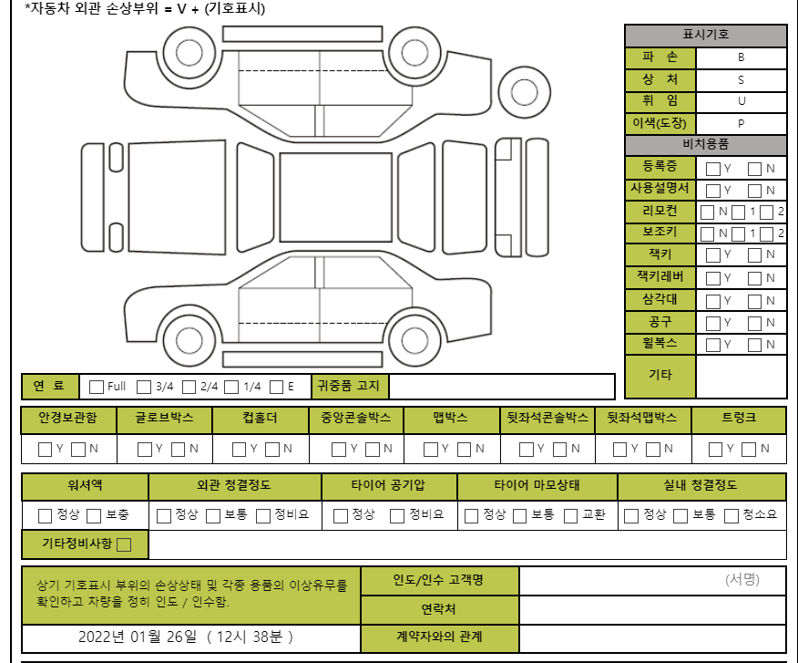

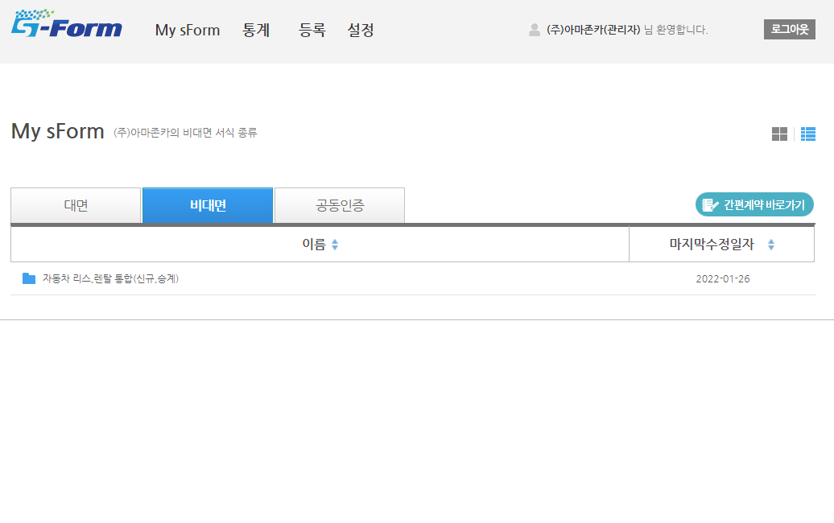

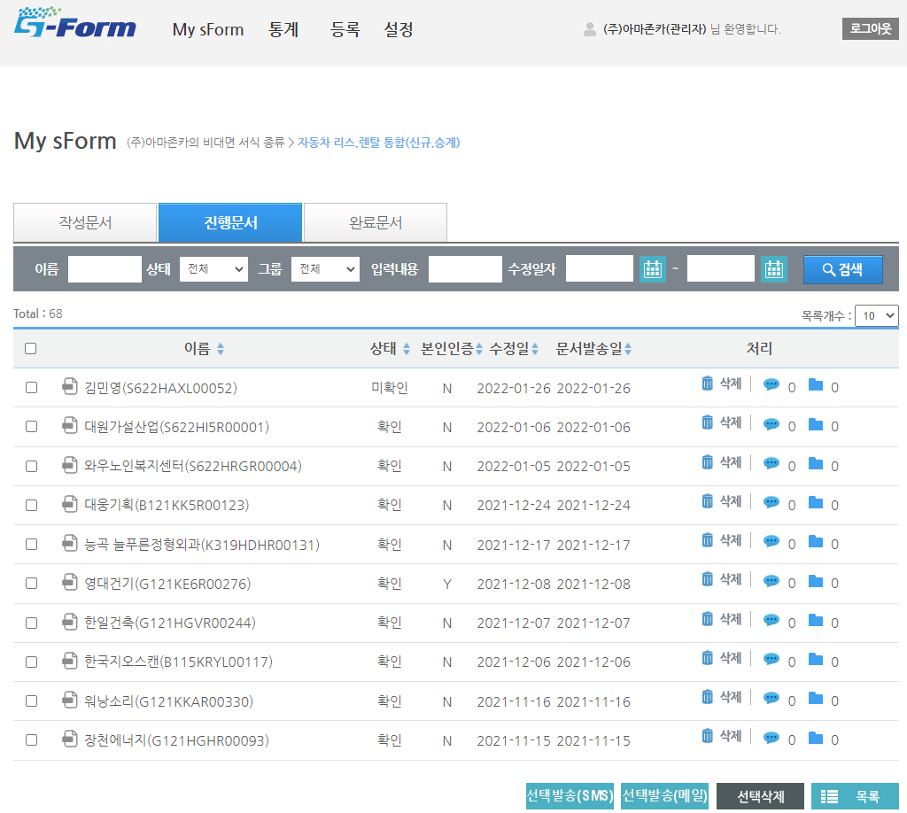

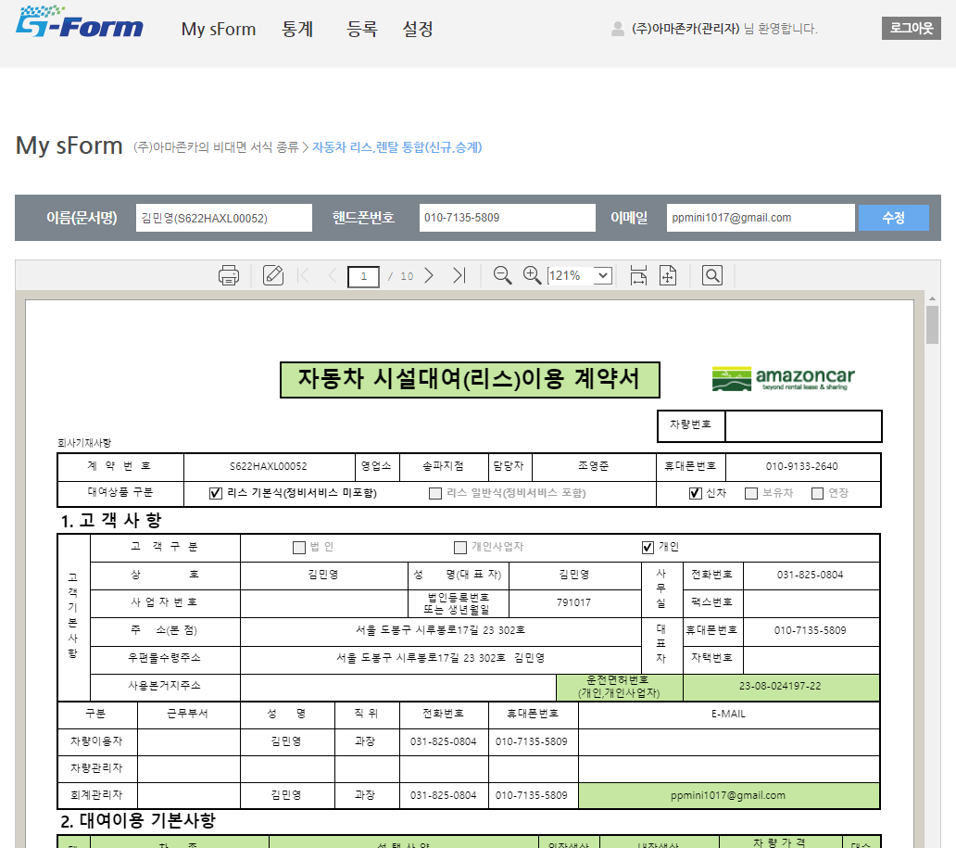

서명처리 : | 자동차대여이용계약서 뒷장 대여이용자(임차인) 서명
 | CMS 출금이체 신청서(신규) 신청자, 예금주 서명 | 자동차 대여이용 계약서 뒷장 공동임차인 서명 (공동임차인 건)
 | 개인(신용)정보 수집.이용.제공.조회 동의서 서명 | 자동차 대여이용 계약서 뒷장 (승계)대여이용자(임차인) 서명

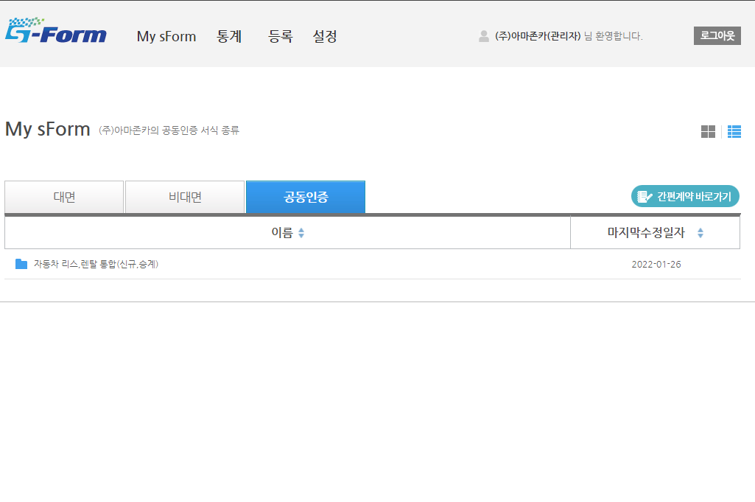

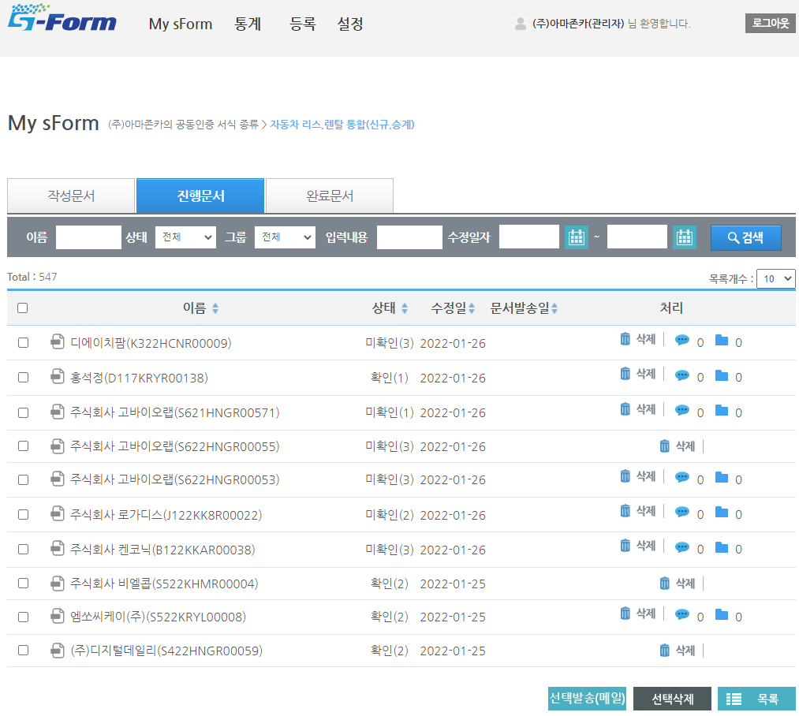

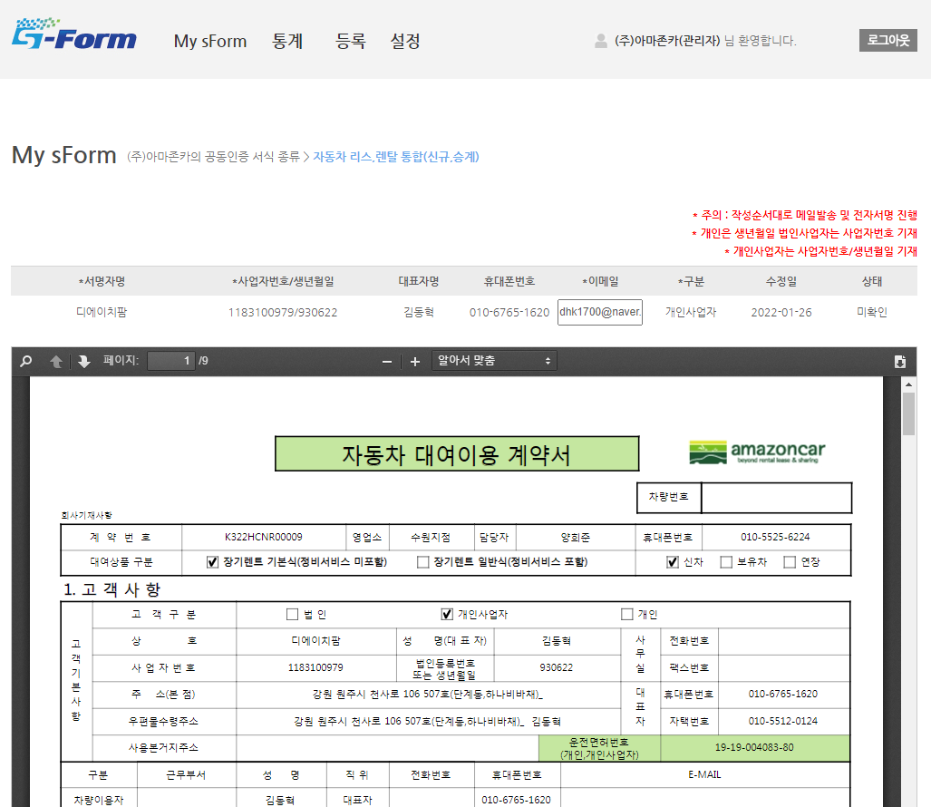

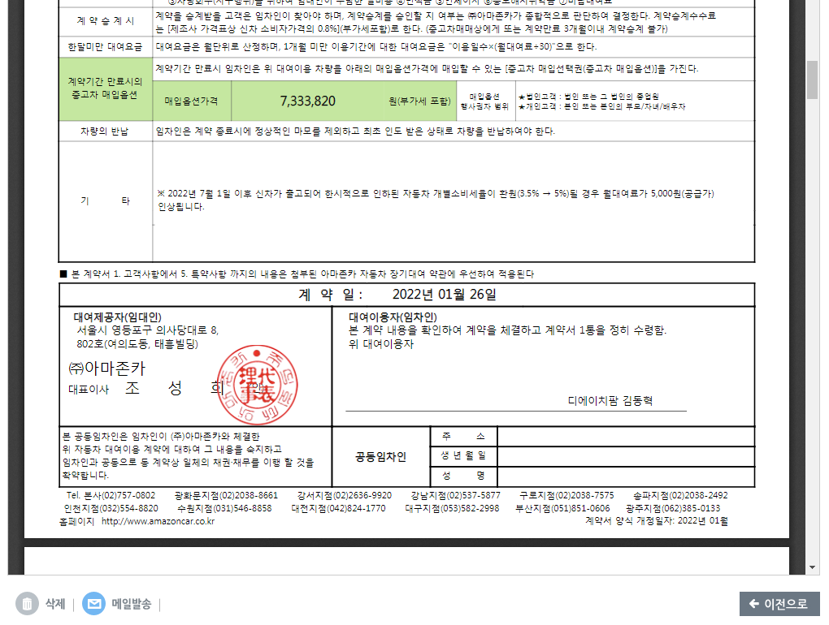

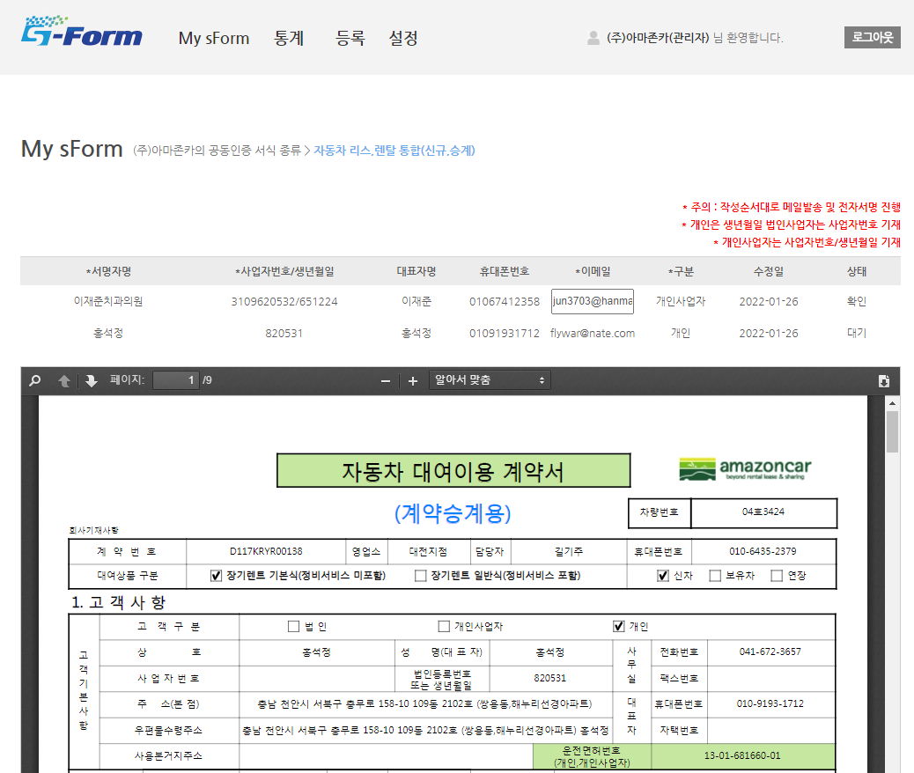

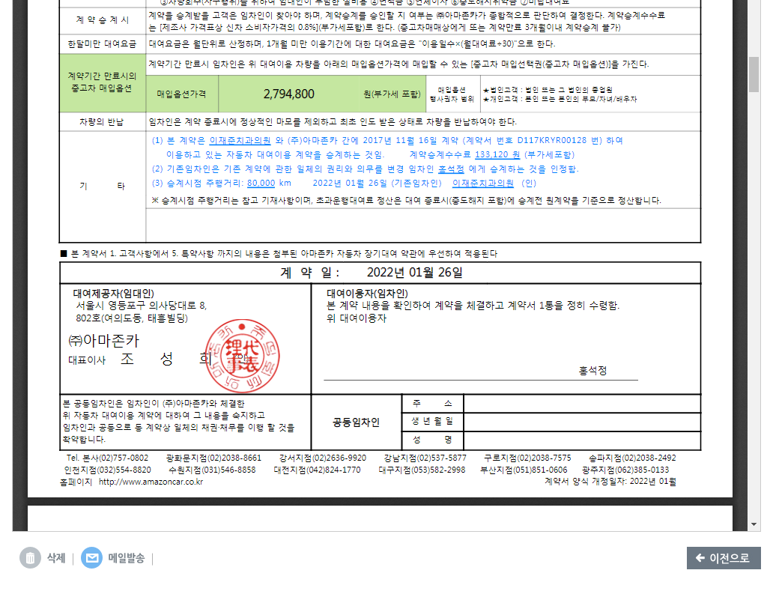

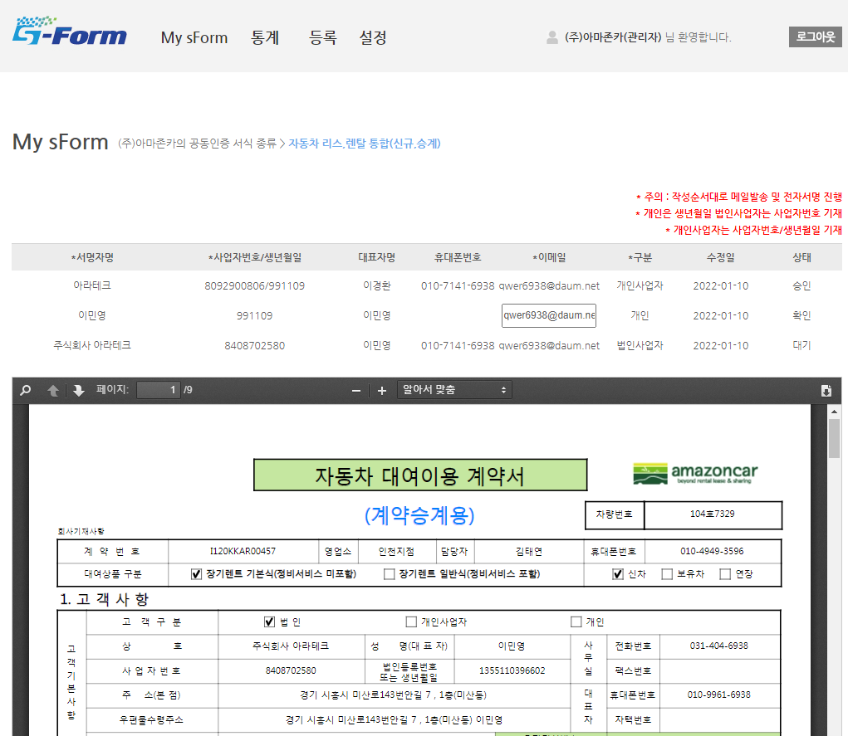

계역원계약자, 승계계약 공동임차인, 승계계약자 서명 3개 필요

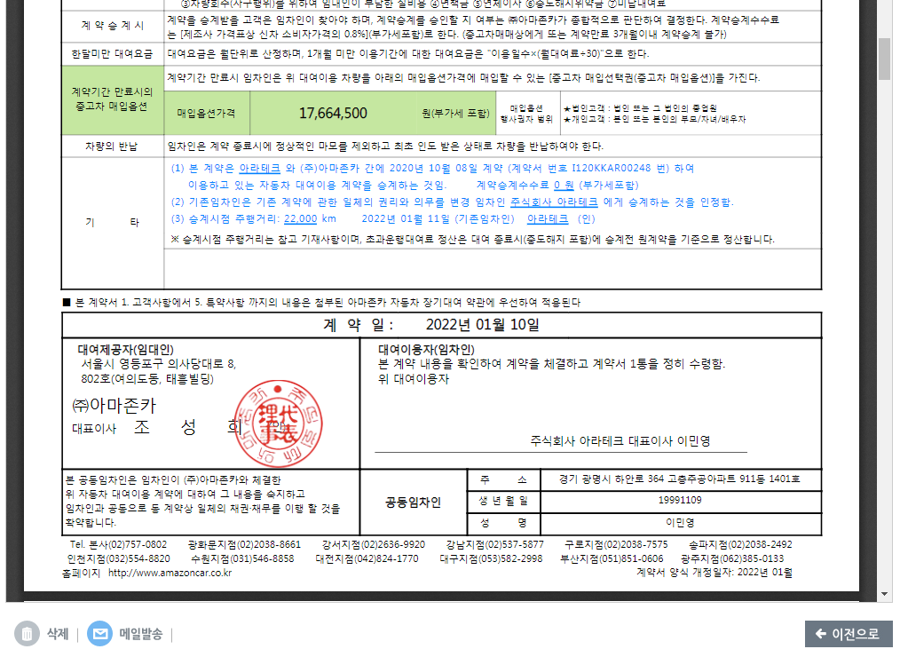

서명처리 : | 자동차 대여이용 계약서 뒷장 대여이용자(임차인) 서명
 | 자동차 대여이용 계약서 뒷장 공동임차인 서명 (공동임차인 있는 경우)
 | 자동차 대여이용 계약서 뒷장 기타 기존임차인 서명 (승계계약인 경우)
 | 개인(신용)정보 수집.이용.제공.조회 동의서 서명

